Chứng khoán
 | Câu hỏi | Ảnh | Đúng | Sai1 | Sai2 | Sai3
1 | Trong ngày đầu tiên lên sàn HOSE, giá tham chiếu của mã cổ phiếu NTD được xác định là 50.000 VND. Nhà đầu tư muốn mua cổ phiếu NTD, khi đặt lệnh giao dịch, mức giá nào sau đây sẽ không hợp lệ |  | 65,000 | 60,000 | 45,000 | 40,000
2 | Những doanh nghiệp nào ít bị ảnh hưởng bởi chu kì kinh tế |  | TLG, NET, MCH | TLH, LDG, DGW | DGC, FIT, STB | TMT, TCH, HHS
3 | Nhóm cổ phiếu nào sau đây không cùng thuộc một ngành |  | VGC, VCG, NLG, LTG | MPC, ABT, HVG, IDI | TMT, HHS, TCH, HTL | VJC, HVN, ANV, MAS
4 | Giá tham chiếu trên sàn UPCOM được xác định như thế nào |  | Bình quân gia quyền của các giá giao dịch thực hiện theo phương thức khớp lệnh liên tục của ngày giao dịch gần nhất trước đó. | Giá đóng cửa phiên hôm trước | Giá có khối lượng giao dịch lớn nhất được khớp phiên hôm trước | Giá tham chiếu được xác định bằng giá đóng cửa của ngày giao dịch liền kề trước đó.
5 | Công ty NTD mua chứng khoán mua 1 trái phiếu của công ty TTT với tổng giá trị là $1.000.000 với mục đích nắm giữ cho đến khi đáo hạn. Sau 1 năm giá thị trường của số trái phiếu đó giảm $300.000. Công ty NTD đã nhận được lãi coupon năm đó là $150.000. Khi đó, trên báo cáo tài chính của NTD cuối năm sẽ ghi nhận |  | Ghi nhận $1.000.000 ghi nhận vào chứng khoán nắm giữ cho đến khi đáo hạn, $150.000 ghi nhận vào tài khoản doanh thu tài chính | Ghi nhận $700.000 ghi nhận vào chứng khoán nắm giữ cho đến khi đáo hạn, $300.000 ghi nhận vào tài khoản lãi lỗ đã thực hiện và $150.000 ghi nhận doanh thu tài chính | Ghi nhận $700.000 ghi nhận vào chứng khoán nắm giữ cho đến khi đáo hạn, $150.000 ghi nhận doanh thu tài chính | Ghi nhận $700.000 ghi nhận vào chứng khoán nắm giữ cho đến khi đáo hạn, $150.000 lãi/lỗ đã thực hiện
6 | Ngân hàng đầu tiên đáp ứng và hoàn tất việc triển khai dự án Basel II là |  | Ngân hàng TMCP Phương Đông | Ngân hàng TMCP Ngoại Thương Việt Nam | Ngân hàng TMCP Đầu tư và Phát triển Việt Nam | Ngân hàng TMCP Hải Dương
7 | Đâu là cổ phiếu không thuộc nhóm ngành ô tô - vận tải |  | MAS | HAX | SVC | HTL
8 | Theo Quyết định số 18/2007/QĐ-NHNN qui định tỷ lệ trích lập dự phòng tối thiểu đối với các ngân hàng về nợ nhóm 3 (nợ dưới chuẩn) là bao nhiêu? |  | "20%" | "30%" | "40%" | "50%"
9 | Ngân hàng hiện tại có hệ số NIM (tỷ lệ thu nhập lãi cận biên) cao nhất là |  | Ngân hàng Thương mại Cổ phần Việt Nam Thịnh Vượng | Ngân hàng Thương mại cổ phần Ngoại thương Việt Nam | Ngân hàng Thương mại Cổ phần Công thương Việt Nam | Ngân hàng Thương mại Cổ phần Quân đội
10 | 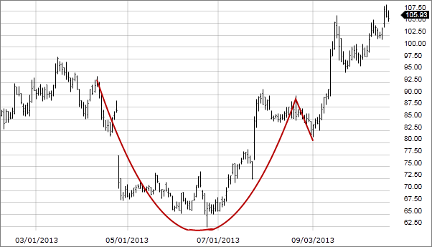 Đây là mẫu hình gì | http://i-invest.sic-ftu.org/image/Picture0.png | Cup and handle | Double Top | Double Bottom | Flag
 | Câu hỏi | Ảnh | Đúng | Sai1 | Sai2 | Sai3
1 | Trong ngày đầu tiên lên sàn HNX, giá tham chiếu của mã cổ phiếu NTD được xác định là 50.000 VND. Nhà đầu tư muốn mua cổ phiếu NTD, khi đặt lệnh giao dịch, mức giá nào sau đây sẽ không hợp lệ |  | 70,000 | 65,000 | 45,000 | 40,000
2 | Cổ phiếu NTD được giao dịch trên sàn HOSE với giá tham chiếu ngày hôm nay là 20.000. Hỏi mức giá mà các nhà đầu tư không được phép giao dịch trong phiên giao dịch hôm nay là bao nhiêu |  | 18,000 | 18,600 | 20,500 | 21,000
3 | Nhóm cổ phiếu nào sau đây không cùng thuộc một ngành |  | DNP, DAG, DCM, DIC | CTD, HBC, HDG, VC7 | TMT, HHS, TCH, HTL | LIX, NET, DGC, ASA
4 | Giá tham chiếu trên sàn HNX được xác định thế nào |  | Giá tham chiếu được xác định bằng giá đóng cửa của ngày giao dịch liền kề trước đó. | Giá trung bình phiên hôm trước | Giá có khối lượng giao dịch lớn nhất được khớp phiên hôm trước | Không có đáp án nào đúng
5 | Theo Điều 84 Luật Doanh Nghiệp, cổ đông sáng lập công ty cổ phần bị hạn chế quyền chuyển nhượng cổ phần của mình trong bao lâu kể từ ngày được cấp giấy đăng kí kinh doanh |  | 3 năm | 6 tháng | 1 năm | 2 năm
6 | Các mã chứng khoán ngành bảo hiểm là |  | BVH, BMI, BIC, PVI | BVH, BMI, VIC, PVI | BVH, BID, BIC, PVI | BID, BMI, BIC, PVI
7 | Điều kiện nào không phải là yếu tố được xét đến khi đưa một mã cổ phiếu vào rổ chỉ số cổ phiếu VN30 |  | ROE | Giá trị vốn hóa | Tỷ lệ free-float | Thanh khoản
8 | Theo dự thảo Quyết định sửa đổi Quyết định số 87/QĐ-UBCK 2018, tỷ lệ ký quỹ ban đầu tối thiểu của các công ty chứng khoán là |  | "60%" | "50%" | "40%" | "70%"
9 | Công ty NTD mua chứng khoán mua 1 trái phiếu của công ty TTT với tổng giá trị là $1.000.000 với mục đích nắm giữ cho đến khi đáo hạn. Sau 1 năm giá thị trường của số trái phiếu đó giảm $300.000. Công ty NTD đã nhận được lãi coupon năm đó là $150.000. Khi đó, trên báo cáo tài chính của NTD cuối năm sẽ ghi nhận |  | Ghi nhận $1.000.000 ghi nhận vào chứng khoán nắm giữ cho đến khi đáo hạn, $150.000 ghi nhận vào tài khoản doanh thu tài chính | Ghi nhận $700.000 ghi nhận vào chứng khoán nắm giữ cho đến khi đáo hạn, $300.000 ghi nhận vào tài khoản lãi lỗ đã thực hiện và $150.000 ghi nhận doanh thu tài chính | Ghi nhận $700.000 ghi nhận vào chứng khoán nắm giữ cho đến khi đáo hạn, $150.000 ghi nhận doanh thu tài chính | Ghi nhận $700.000 ghi nhận vào chứng khoán nắm giữ cho đến khi đáo hạn, $150.000 lãi/lỗ đã thực hiện
10 | 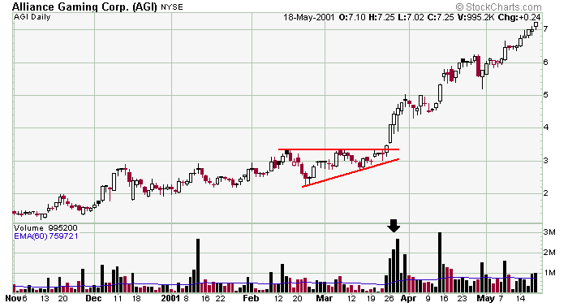 Đây là mẫu hình gì | http://i-invest.sic-ftu.org/image/Picture1.png | Ascending Triangle | Flag | Darvas Box | Triple Top
 | Câu hỏi | Ảnh | Đúng | Sai1 | Sai2 | Sai3
1 | Trong ngày đầu tiên lên sàn UPCOM, giá tham chiếu của mã cổ phiếu NTD được xác định là 50.000 VND. Nhà đầu tư muốn mua cổ phiếu NTD, khi đặt lệnh giao dịch, mức giá nào sau đây sẽ không hợp lệ |  | 80,000 | 70,000 | 60,000 | 40,000
2 | Cổ phiếu NTD được giao dịch trên sàn UPCOM với giá tham chiếu ngày hôm nay là 20.000. Hỏi mức giá mà các nhà đầu tư không được phép giao dịch trong phiên giao dịch hôm nay là bao nhiêu |  | 23,100 | 19,500 | 21,500 | 22,500
3 | Cổ phiếu của doanh nghiệp nào hoạt động trong lĩnh vực sản xuất - lắp ráp ô tô tải |  | TMT | HAX | HHS | SVC
4 | Nếu bạn mua 100 cổ phiếu NTD thứ 6 ngày 18/10 thì phải đến ngày bao nhiêu bạn mới được phép bán số cổ phiếu đó |  | Thứ 4 ngày 23/10 | Thứ 2 ngày 21/10 | Thứ 3 ngày 22/10 | Bán luôn được ngay
5 | Sàn nào trong 3 sàn giao dịch chứng khoán không có phiên ATO và ATC |  | UPCOM | UPCOM và HNX | HNX | Không đáp án nào đúng
6 | Công ty NTD mua chứng khoán mua 1 trái phiếu của công ty TTT với tổng giá trị là $1.000.000 với mục đích nắm giữ cho đến khi đáo hạn. Sau 1 năm giá thị trường của số trái phiếu đó giảm $300.000. Công ty NTD đã nhận được lãi coupon năm đó là $150.000. Khi đó, trên báo cáo tài chính của NTD cuối năm sẽ ghi nhận |  | Ghi nhận $1.000.000 ghi nhận vào chứng khoán nắm giữ cho đến khi đáo hạn, $150.000 ghi nhận vào tài khoản doanh thu tài chính | Ghi nhận $700.000 ghi nhận vào chứng khoán nắm giữ cho đến khi đáo hạn, $300.000 ghi nhận vào tài khoản lãi lỗ đã thực hiện và $150.000 ghi nhận doanh thu tài chính | Ghi nhận $700.000 ghi nhận vào chứng khoán nắm giữ cho đến khi đáo hạn, $150.000 ghi nhận doanh thu tài chính | Ghi nhận $700.000 ghi nhận vào chứng khoán nắm giữ cho đến khi đáo hạn, $150.000 lãi/lỗ đã thực hiện
7 | Nhóm cổ phiếu nào sau đây không cùng thuộc một ngành |  | STB, SLS, BHS | BCC, HT1, LCC | ACL, VHG, ABT | HAX, HHS, SVC
8 | Tại một thời điểm nhất định, nếu tất cả các trái phiếu có thể chuyển đổi đều được trái chủ đổi thành cổ phiếu phổ thông thì |  | EPS cơ bản giảm | EPS không đổi | EPS pha loãng giảm | Tổng nguồn vốn tăng
9 | Quỹ đầu tư nước ngoài đầu tư vào thị trường chứng khoán Việt Nam nào hiện có giá trị tài sản ròng lớn nhất |  | Vietnam Enterprise Investment Ltd | Tundra Vietnam | Market Vectors Vietnam ETF | Mutual Fund Elite
10 | 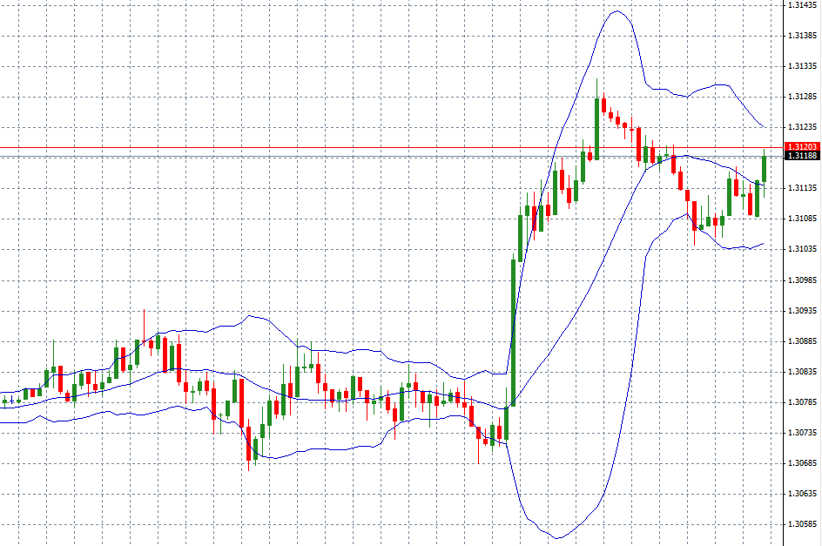 Đây là loại chỉ báo nào trong phân tích kĩ thuật | http://i-invest.sic-ftu.org/image/Picture2.png | Bollinger Band | RSI | MACD | Moving Average
 | Câu hỏi | Ảnh | Đúng | Sai1 | Sai2 | Sai3
1 | Nguyên tắc nào sau đây không nằm trong bộ nguyên tắc khớp lệnh theo qui định của các sàn chứng khoán |  | Ưu tiên về khối lượng | Ưu tiên về giá | Ưu tiên về thời gian | Không có đáp án nào đúng
2 | Lệnh thị trường MP là lệnh |  | Là lệnh mua/bán chứng khoán tại mức giá bán thấp nhất/ giá mua cao nhất hiện có trên thị trường. | Là lệnh mua hoặc lệnh bán chứng khoán tại một mức giá xác định | Là lệnh đặt mua hoặc đặt bán chứng khoán tại mức giá mở cửa | Là lệnh đặt mua hoặc đặt bán chứng khoán tại mức giá đóng cửa
3 | Theo Điều 84 Luật Doanh Nghiệp, cổ đông sáng lập công ty cổ phần bị hạn chế quyền chuyển nhượng cổ phần của mình trong bao lâu kể từ ngày được cấp giấy đăng kí kinh doanh |  | 3 năm | 6 tháng | 1 năm | 2 năm
4 | Trong tháng 12, Vietnam Beverage - công ty do Tập đoàn bia Thái Lan ThaiBev của tỷ phú Thái Lan Charoen Sirivadhanabhakdi nắm giữ 49% vốn đã chi 110.000 tỷ đồng để mua lại cổ phần của doanh nghiệp nào mà Bộ Công Thương công bố thoái vốn |  | SAB | VNM | BHN | VCG
5 | Nhà đầu tư được phép giao dịch ký quỹ đối với cổ phiếu đã IPO sau bao lâu nếu đủ điều kiện của Uỷ ban Chứng khoán Nhà nước và được đưa vào danh sách được phép giao dịch ký quỹ |  | 6 tháng | 3 tháng | 9 tháng | 12 tháng
6 | Bạn có thể đặt lệnh ATC khi giao dịch trên sàn |  | HOSE và HNX | HOSE, HNX, UPCOM | HOSE và UPCOM | HNX và UPCOM
7 | Nhóm cổ phiếu nào sau đây không cùng thuộc một ngành |  | VCB, MBB, LPB, TVB | FTS, MBS, SSI, VND | HPG, TLH, VIS, NKG | HUT, CTI, CII, HTI
8 | Đây là doanh nghiệp mà Bộ Quốc Phòng đã thoái vốn trong năm 2017 |  | Công ty Cổ phần Tập đoàn Hà Đô | Tổng CTCP Bia - Rượu - Nước giải khát Hà Nội | Tổng Công ty Viglacera | Tổng Công ty Cổ phần Xuất nhập khẩu và Xây dựng Việt Nam
9 | Công ty NTD mua chứng khoán mua 1 trái phiếu của công ty TTT với tổng giá trị là $1.000.000 với mục đích nắm giữ cho đến khi đáo hạn. Sau 1 năm giá thị trường của số trái phiếu đó giảm $300.000. Công ty NTD đã nhận được lãi coupon năm đó là $150.000. Khi đó, trên báo cáo tài chính của NTD cuối năm sẽ ghi nhận |  | Ghi nhận $1.000.000 ghi nhận vào chứng khoán nắm giữ cho đến khi đáo hạn, $150.000 ghi nhận vào tài khoản doanh thu tài chính | Ghi nhận $700.000 ghi nhận vào chứng khoán nắm giữ cho đến khi đáo hạn, $300.000 ghi nhận vào tài khoản lãi lỗ đã thực hiện và $150.000 ghi nhận doanh thu tài chính | Ghi nhận $700.000 ghi nhận vào chứng khoán nắm giữ cho đến khi đáo hạn, $150.000 ghi nhận doanh thu tài chính | Ghi nhận $700.000 ghi nhận vào chứng khoán nắm giữ cho đến khi đáo hạn, $150.000 lãi/lỗ đã thực hiện
10 | 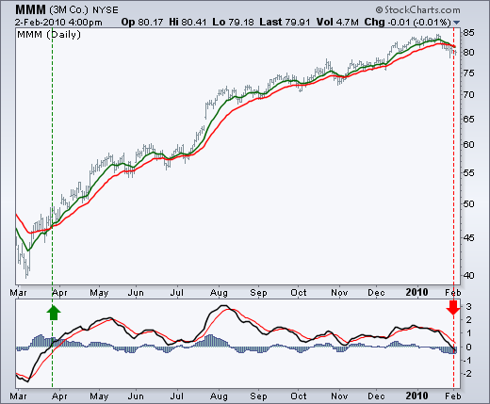 Đây là chỉ báo gì trong phân tích kĩ thuật | http://i-invest.sic-ftu.org/image/Picture3.png | MACD | RSI | Bollinger Band | Moving Average

